Aula 17
FOLHA DE PAGAMENTO

Funcionários | Nº Sal. | Nº Filhos | Nº Hr. Extra | Nº Hr. Not. | Nível | Total de Vendas | Com. | Calculos | Sal. Base | Ad. Insal | Ad. Noturno | Ad. Peric. | Comissão | SubTotal
Jerúsquia | 2 | 2 | 21 | 8 | 2 | R$ 16,742.25 | 3%
Patrézi | 1.7 | 1 | 26 | 7 | 3 | R$ 19,654.05 | 3%
Nicodemos | 3.1 | 0 | 19 | 6 | 2 | R$ 21,545.55 | 5%
Donatheu | 1.9 | 2 | 17 | 7 | 3 | R$ 17,652.00 | 3%
Hermanoteu | 2.5 | 4 | 15 | 9 | 1 | R$ 22,720.22 | 5%
Acsom | 4 | 0 | 20 | 3 | 0 | R$ 19,755.00 | 3%
Izarkarofh | 3.5 | 1 | 25 | 7 | 1 | R$ 20,458.20 | 5%
Ladslau | 1.1 | 2 | 23 | 8 | 3 | R$ 15,786.15 | 3%
Ultimara | 2.3 | 1 | 17 | 4 | 2 | R$ 17,545.35 | 3%
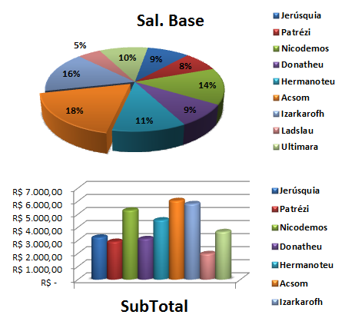
 |  |  |  |  |  |  |  |  | 1Hr. Trab. | 1Hr. Extra | Total Hr. Extra | DSR | Sal. Bruto | INSS

 |  |  |  |  |  |  |  |  | Val. Dep. | Base IRRF | IRRF | Vale Transp. | Contribuição Sindical | Salário Bruto

